Tham chiếu
Để thay đổi loại tham chiếu ô:
1. Chọn ô có chứa công thức.
2. Trong thanh công thức Formula Bar, chọn tham chiếu bạn muốn thay đổi.
3. Nhấn F4 để chuyển đổi giữa các loại tham chiếu.
Bảng dưới đây tóm tắt cách một kiểu tham chiếu cập nhật nếu một công thức có chứa tham chiếu được sao chép xuống dưới hai ô và hai ô bên phải.
Đối với công thức đang được sao chép: | Nếu tham chiếu là: | Nó thay đổi thành:
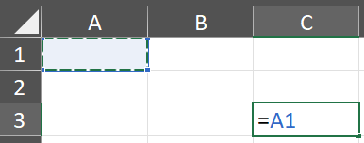
 | $A$1 (cột tuyệt đối và hàng tuyệt đối) | $A$1 (tham chiếu là tuyệt đối)
 | A$1 (cột tương đối và hàng tuyệt đối) | C$1 (tham chiếu là trộn lẫn)
 | $A1 (cột tuyệt đối và hàng tương đối) | $A3 (tham chiếu là trộn lẫn)
 | A1 (cột tương đối và hàng tương đối) | C3 (tham chiếu là tương đối)

